Üretim İş Emri Onay Formu
 |  | Üretim İş Emri / Onay Formu |  |  |  |  |  |  |  |  |  |  |  |  |  |  | Form Tarihi | Revizyon

 |  |  |  |  |  |  |  |  |  |  |  |  |  |  |  |  | 2023-07-10 | 00

Müşteri Adı | PORSCHE |  | Üretim Tarihi |  |  |  | Hammadde |  |  |  | İş Emri Tipi |  |  | Saat Set Değeri |  | ÜRETİM ÜRÜN ONAY KONTROL SONUCU |  | KABUL

Ürün Kodu | 9Y4.819.869 |  | Vardiya |  |  |  | Masterbatch |  |  |  | İş Emri No |  |  | Parti No.
 |  |  |  |  |  |  |  |  |  |  |  |  |  |  |  |  |  | RED
Proje | PO546 |  | Saat |  |  |  | Masterbatch Oranı % |  |  |  | Cycle Time

DIŞ KISIMDAN ÖLÇÜLÜR
+2
-0.8
78.5 ±1
51 ±1
5.25 ±1.5
44 ±0.5
22.5 ±0.5
SENSÖR YUVASI DELİKLİSİZ VERSİYON
DIŞ KISIMDAN ÖLÇÜLÜR
Ø9 ±0.2
12x9 ±0.2
8.4 ±0.3
8.4 ±0.3
8.4 ±0.3
6.8 ±0.3
SÜNGER
Kalıp Kodu | K23XSOT0647A |  | Son Üretim Tarihi |  |  |  | Geri Dönüşüm Oranı % |  |  |  |  |  | 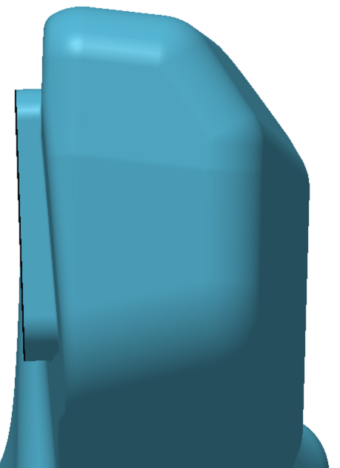  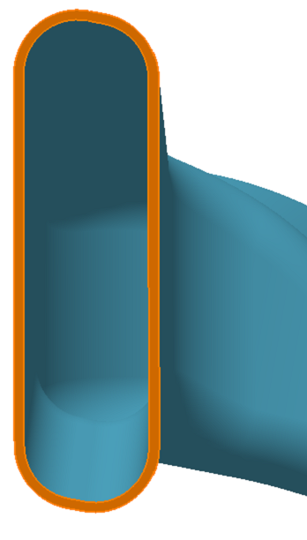 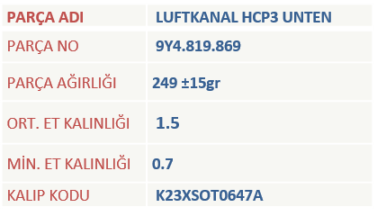 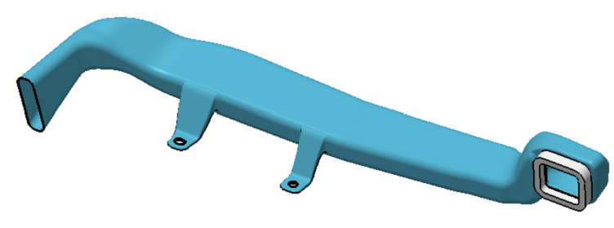 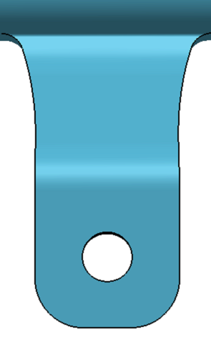 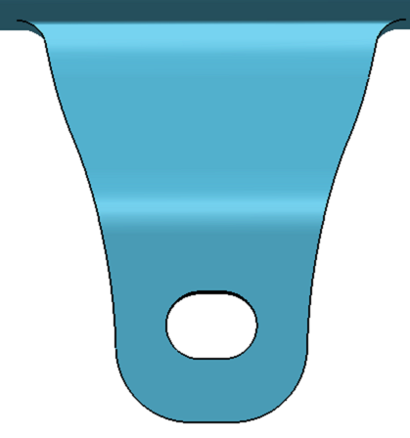

Makine Adı |  |  | ÖPÖAKE |  |  |  | Leak Test Set Değeri

 | Ölçü | Birim | Alt Tolerans | Üst Tolerans | Alt Limit | Üst Limit | 1 | 2 | 3 | 4 | 5 | Son Numune
Ağırlık | 249 | gr | 15 | 15 | 234 | 264
Genel Et Kalınlığı | 1.5 | mm | 0.8 | 2 | 0.7 | 3.5
2
Min. Et Kalınlığı | 0.7 | mm |  |  | 0.7 | 0.7
5
8
9
1 Numaralı Ölçü | 78.5 | mm | 1 | 1 | 77.5 | 79.5
3
6
2 Numaralı Ölçü | 22.5 | mm | 0.5 | 0.5 | 22 | 23
3 Numaralı Ölçü | 8.4 | mm | 0.3 | 0.3 | 8.1 | 8.7
7
12
4 Numaralı Ölçü | 8.4 | mm | 0.3 | 0.3 | 8.1 | 8.7
4
5 Numaralı Ölçü | 9 | mm | 0.2 | 0.2 | 8.8 | 9.2
1
6 Numaralı Ölçü | 6.8 | mm | 0.3 | 0.3 | 6.5 | 7.1
7 Numaralı Ölçü | 8.4 | mm | 0.3 | 0.3 | 8.1 | 8.7
10
8 Numaralı Ölçü | 12 | mm | 0.2 | 0.2 | 11.8 | 12.2
9 Numaralı Ölçü | 9 | mm | 0.2 | 0.2 | 8.8 | 9.2
10 Numaralı Ölçü | 44 | mm | 0.5 | 0.5 | 43.5 | 44.5
11
11 Numaralı Ölçü | 51 | mm | 1 | 1 | 50 | 52
12 Numaralı Ölçü | 5.25 | mm | 1.5 | 1.5 | 3.75 | 6.75

LEAK TEST CİHAZ DOĞRULAMA | KALİBRELİ LEAK TEST CİHAZI MPA DEĞERİ |  |  | MPA | Ölçümler arasında 0,003 Mpa'dan daha fazla fark olmamalıdır. |  | OTOMATTA KULLANILAN LEAK TEST CİHAZI MPA DEĞERİ

ÖPÖAKE.........

OK
N.OK
N/A
OK
N.OK

1.Yüzey düzgünlüğü |  |  |  | 5. Taban yazıları uygunluğu

2. Çapak kontrol sonucu |  |  |  | 6. Markalama uygunluğu

3. Ağız kesim uygunluğu |  |  |  | 7.Ürünün fikstür ve mastara uygunluğu

4. Renk uygunluğu |  |  |  | 8.Mevcut tüm Poka-Yoke'ler çalışıyor mu?

Açıklama: Üründe delik, çizgi, çöküntü, çapak olmamalıdır.

 | Proses Sorumlusu Onay |  |  |  |  |  |  |  |  |  |  |  |  |  | Takım Lideri Onay

